Тепло CN
IDIA Market LLP тел: 8 (727) 344 99 00 www.idiamarket.kz
 |  |  |  |  | Total ∑: | 0.00
 |  |  |  |  | Итого: | 0.00

№ | Фото | Наименование | Размеры | Цена | кол-во | Сумма, тг
1 |  | CN Фритюрница настольная одинарная HEF-88 | Размеры(В*Ш*Г): 360*280*440 мм Объем: 8 л Напряжение: 220-240V/50-60Hz Потребляемая мощность: 2.8кВт Вес нетто: 5.6 кг | 32,040 |  | 0.00
2 |  | CN Фритюрница настольная двойная HEF-82 | Размеры(В*Ш*Г): 360*570*440 мм Объем: 6л+6л Напряжение: 220-240V/50-60Hz Потребляемая мощность: 2.5+2.5 кВт Вес нетто: 8.6 кг | 38,880 |  | 0.00
3 |  | CN Фритюрница настольная одинарная HEF-8L | Размеры(В*Ш*Г): 360*330*420 мм Объем: 8 л Напряжение: 220-240V/50-60Hz Мощность: 2.8кВт Вес нетто: 6.2кг | 39,600 |  | 0.00
4 |  | CN Фритюрница настольная двойная HEF-8L-2 | Размеры(В*Ш*Г): 360*595*420 мм Объем: 8л+8л Напряжение: 220-240V/50-60Hz Мощность: 2х2.8кВт Вес нетто: 11кг | 77,400 |  | 0.00
5 |  | CN Гриль настольный гладкий HEG-818 | Размеры (Д*Ш*В): 550*430*240 мм Температура: 0 … 300°С Напряжение: 220-240V/50-60Hz Потребляемая мощность: 3кВт Вес нетто: 25 кг | 46,800 |  | 0.00
6 |  | CN Гриль настольный рифлёный HEG-821 | Размеры(Д*Ш*В): 550*450*230 мм Температура: 0 … 300°С Напряжение: 220-240V/50-60Hz Потребляемая мощность: 3 кВт Вес нетто: 23 кг | 59,400 |  | 0.00
7 |  | CN Гриль настольный комбинированныйHEG-822 | Размеры(Д*Ш*В): 730*470*240 мм Температура: 0 … 300°С Напряжение: 220-240V/50-60Hz Потребляемая мощность: 4.4 кВт Вес нетто: 32 кг | 75,600 |  | 0.00
8 |  | CN Печь для пиццы настольная одинарная HEP-1ST | Размеры(Д*Ш*В: 560*560*280 мм Размер каменного настила: 400*400 мм Напряжение: 220-240V/50-60Hz Температура: 0~350℃ Потребляемая мощность: 2кВт Вес нетто: 24 кг | 104,400 |  | 0.00
9 | 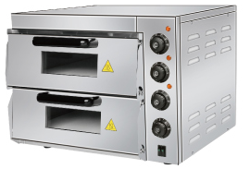 | CN Печь для пиццы настольная двойная HEP-2ST | Размеры(Д*Ш*В: 560*560*440 мм Размер каменного настила: 400*400 мм Напряжение: 220-240V/50-60Hz Температура: 0~350℃ Потребляемая мощность: 3 кВт Вес нетто: 33 кг | 144,000 |  | 0.00
10 | 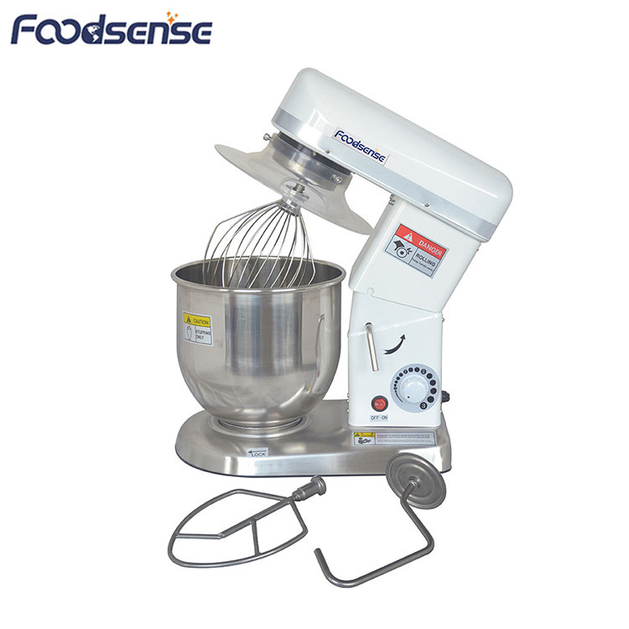 | CN Миксер планетарный B7 л | Размеры (Д*Ш*В): 380*240*420 мм Объем емкости: 7 л Материал емкости: нержавеющая сталь AISI201 Напряжение: 220V/50Hz Потребляемая мощность: 0.3 кВт Комплектация: нержавеющая чаша, венчик для взбивания из нержавеющей стали,крюк для замешивания теста,лопатка для смешивания ингредиентов Вес нетто: 15.5 кг | 168,480 |  | 0.00
11 | 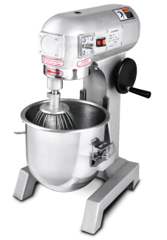 | CN Миксер планетарный B15 л | Размеры (Д*Ш*В): 480*380*645mm Объем емкости: 15 л Напряжение: 220-240 Вт Потребляемая мощность: 0.50 кВт Макс. вместимость теста: 6 кг Скорости: 110/178/355 вращения/мин Вес нетто: 65 кг Материал емкости: нержавеющая сталь SS201 Вес нетто: 70 кг | 395,460 |  | 0.00
12 | 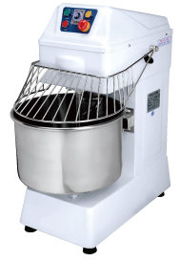 | CN Тестомес HS20 л | Размеры (Д*Ш*В): 690*390*900 мм Вместимость: 8 кг Объем емкости: 21 л Материал емкости: нержавеющая сталь Скорость вбивания :150/200 вращения/мин Скорость замешивания : 15/20 вращения/мин Напряжение: 220-240V/50Hz Потребляемая мощность: 1.5 кВт Вес нетто: 85 кг | 352,800 |  | 0.00
13 |  | CN Кипятильник WB-10 л | Размеры: Ø24.5* 44 см Температура: 30- 110℃ Потребляемая мощность: 1.5 кВт Напряжение: ~220V Вес нетто: 3.2 кг | 28,800 |  | 0.00
14 |  | CN Кипятильник WB-25 л | Размеры: Ø 41.5*49 см Температура: 30-110℃ Потребляемая мощность: 2.0 кВт Напряжение: ~220V Вес нетто: 4.23 кг | 33,300 |  | 0.00
15 |  | CN Кипятильник WB-60 л |  | 57,600 |  | 0.00
16 |  | CN Слайсер 250ES-10 | Размеры (Д*Ш*В): 490*390*380mm Потребляемая мощность: 0.32 кВт Напряжение: 220V/50Hz Диаметр лезвий: 250 мм Вес нетто: 15.5 кг | 171,000 |  | 0.00
17 | 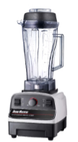 | CN Блендер CB-767 | Размеры(Д*Ш*В): 530*170*235 мм Объем: 2л Напряжение: 220V /50Hz Потребляемая мощность: 1.2 кВт Скорости: 23000~26000 вращения/мин Вес нетто: 3.7 кг | 32,400 |  | 0.00
18 | 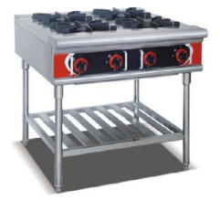 | CN Печь газовая природная, 4-х конфорочная FGR-4W | Размеры(В*Ш*Г): 830*840*870 мм Тип: газовый Потребляемая мощность: 10 995кВт Давление газа: 2800 Па Вес нетто: 50 кг | 405,000 |  | 0.00
 |  |  |  |  |  | 0.00

Льдогенератор
IDIA Market LLP тел: 8 (727) 344 99 00 www.idiamarket.kz
 |  |  |  |  |  | Total ∑: | 0.00
 |  |  |  |  |  | Итого: | 0.00

№ | Модель | Фото | Описание | Технические характеристики | Цена | кол-во | Сумма, тг
1 | GN-36K | 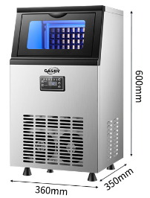 | Льдогенератор​ предназначен для приготовления кубикового льда, который используется для охлаждения различных напитков на предприятиях общественного питания и торговли. Модель оснащена LCD-дисплеем и встроенным фильтром. Корпус выполнен из нержавеющей стали. В комплект поставки входят лопатка для льда, бак для сточных вод, выходная труба, входная труба и фильтр, резиновый разъем, заправленный фреон 50г. Тип водоснабжения: водопровод, 1/4 дюйм Хладагент: R290 Оттайка воздухоохладителей горячим газом клапан соленоидный (авто/ручной) Доп комплектация*(по запросу клиента, отдельно считаем) Шланг для слива: 16мм Водопровод 1/4 дюйм | Тип льда: кубиковый лед (22х22х22мм) Кол-во лотков для льда: 36 шт Номинальное напряжение: 220 В Номинальная мощность: 300 Вт/ 0.30 кВт Номинальная частота: 50/60 Гц Производительность: 23-25 кг/24 ч Размер продукта: 357*365*628 ММ Размер в упаковке: 430*430*730 ММ Вес нетто/Вес брутто: 19,8 кг/21,4кг Время приготовления льда: 15-25 мин Первый цикл: 20 мин. Второй и последующие циклы: от 15-25мин Вместимость бака: 10 кг | 153,296 |  | 0.00
2 | GN-65K | 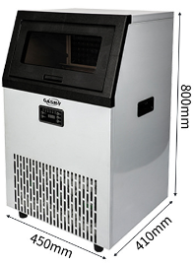 |  | Тип льда кубиковый лед (22х22х22мм) Кол-во лотков для льда: 65 шт Номинальное напряжение: 220 В Номинальная мощность: 300 Вт/ 0.30 кВт Номинальная частота: 50/60 Гц Производительность: 48-50 кг/24 ч Размер продукта: 450*410*800 мм Размер в упаковке: 505*455*850 мм Вес нетто/Вес брутто: 27,5 кг/29,5 кг Время приготовления льда: 15-25 мин Первый цикл: 20 мин. Второй и последующие циклы: от 15-25мин Вместимость бака: 15 кг | 209,066 |  | 0.00
 |  |  |  |  |  |  | 0.00

Лари-Бонеты
IDIA Market LLP тел: 8 (727) 344 99 00 www.idiamarket.kz
 |  |  |  |  |  |  |  |  |  |  | Total ∑: | 0.00
 |  |  |  |  |  |  |  |  |  |  | Итого: | 0.00

№ | Код УСУ | Изображение | Модель | Кол-о корзин | t,о С | Описание | Объем, л | Размеры (ДхШхВ мм） | кВт/ч в сут. | Цена тг. | Кол-во | Сумма
 |  | Морозильные лари низкотемпературные
 |  | Гнутое стекло
1 | 8793 | 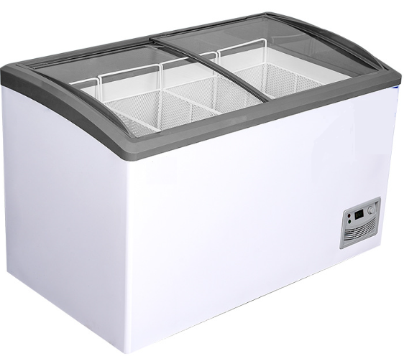 | CG 300 гнутое с корзинками | 3 | +4…-2 -2…-12 -12…-25 | Замок врезной: нет (можно отдельно установить); Колесики: 4 шт; Цвет коронки по умолчанию: белый( гнутое); Т режим: набирает до -30*С Три режима охлаждения | 315 | 1100х600х830 |  | 254,400 |  | 0.00
2 | 8794 |  | CG 400 гнутое с корзинками | 4 | +4…-2 -2…-12 -12…-25 |  | 411 | 1300х600х830 | 3.14 | 286,200 |  | 0.00
 |  | Ларь-Бонета (оттайка естественными теплопритоками, без бампера, без подсветки) |  |  |  |  |  |  |  |  |  | 0.00
3 | 8796 | 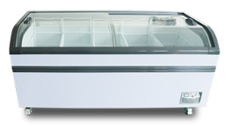 | ArcG 1800 дуга с корзинками (5 шт) |  | +4…-2 -2…-12 -12…-25 | Колесики: есть; Цвет коронки: графит, белый Цвет корпуса: графит, белый Охлаждение: статистическое; Хладагент: R-290 пропан; Напряжение: 220 ВТ; Оттайка: естественными теплопритоками; Выпаривание конденсата: нет; Подсветка: нет; |  | 1810х780х860 1800х770х850 |  | 466,400 |  | 0.00
4 | 8797 |  | ArcG 2000 дуга с корзинками (6 шт) |  | +4…-2 -2…-12 -12…-25 |  |  | 2000х780х860 2000х770х850 |  | 508,800 |  | 0.00
5 | 8798 |  | SG 1900 прямое с корзинками (6 шт) |  | +4…-2 -2…-12 -12…-25 |  |  | 1910х840х820 1900х830х800 |  | 530,000 |  | 0.00
6 | 8799 |  | SG 2100 прямое с корзинками (7 шт) |  | +4…-2 -2…-12 -12…-25 |  |  | 2110х840х870 2100х830х860 |  | 580,880 |  | 0.00
 |  | Ларь-Бонета (автоматическая оттайка, система выпаривания конденсата, бампер) |  |  |  |  |  |  |  |  |  | 0.00
7 | 8800 | 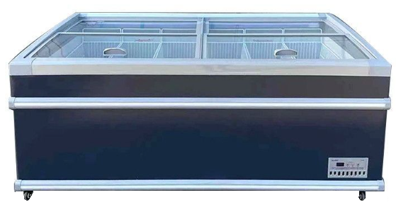 | SG 1900 Push-UP прямое автомат, с корзинками (4 шт) |  | +4…-2 -2…-12 -12…-25 | Колесики: есть; Охлаждение: статистическое; Хладагент: R-290 пропан; Напряжение: 220 ВТ; Оттайка: автомат; Выпаривание конденсата: есть; Подсветка: нет; Двери: Push-Up (jnrhss |  | 1910х840х820 1900х830х800 |  | 826,800 |  | 0.00

 |  |  |  |  |  |  |  |  |  |  |  | 0.00

